Estadísticas
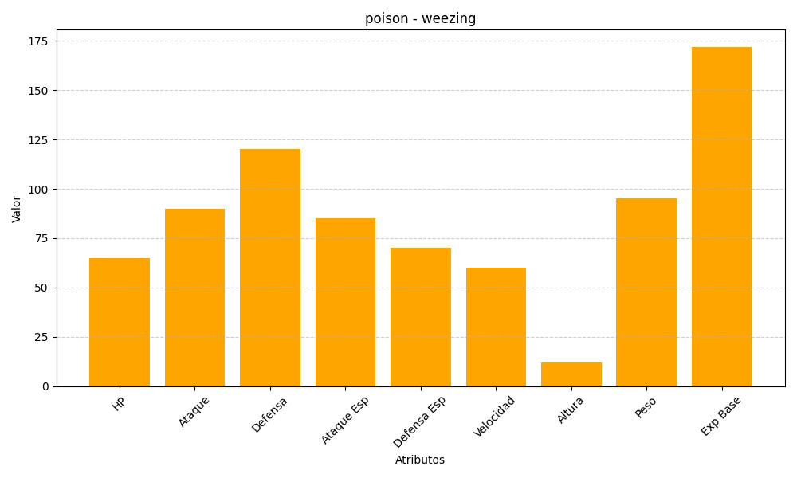
ID | Nombre | Tipo | HP | Ataque | Defensa | Ataque Especial | Defensa Especial | Velocidad | Altura | Peso | Experiencia Base
110 | weezing | poison | 65 | 90 | 120 | 85 | 70 | 60 | 12 | 95 | 172

